Blad1
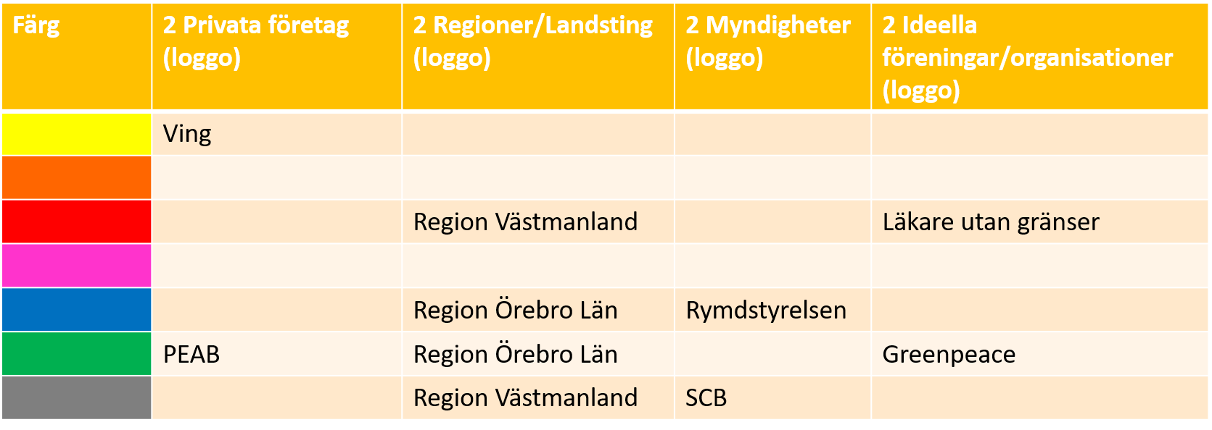
Logotype | Organisation | Område | Analys
 | PEAB | Bygg & Anläggning | Genom att välja den gröna färgen så framhäver dom sig själva som ett naturligt, säkert och tryggt alternativ i byggbranchen. Någon man kan lita på.

 | VING Sverige AB | Resebolag | De gula färgerna i logotypen är för att väcka positiva känslor av sol och semester.

 | Region Örebro Län | Landsting / Region | Den gröna färgen symboliserar säkerhet och trygghet. Den blå färgen renlighet, balans och hoppfullhet. Färgerna passar väldigt bra för vårdgivare.

 | Region Västmanland | Landsting / Region | Inget bra val av färger för ett landsting. Svart kan bl a uppfattas sorgligt och ensamt, den röda färgen kan både uppfattas positivt och negativt. Som t ex kärlek, lycka men också aggressivitet och att det är farligt

 | Rymdstyrelsen | Myndighet | Den mörkblå färgen kan symbolisera intelligens, hoppfullhet och oändlighet. Men också det mer negativa känslan av isolering och ensamhet. Det tycker jag passar bra till en myndighet med fokus på rymden.

 | Statistiska Centralbyrån | Myndighet | Den svarta färgen kan ge känslan av anonymitet och hög kvalitet. Något som förväntas av en myndighet som SCB.

 | Greenpeace | Ideell organisation | Den gröna färgen ger känslan av en organisation som är harmonisk, naturlig och framåtsträvande. Passar väldigt bra.

 | Läkare utan gränser | Ideell organisation | Den röda färgen symboliserar värme, kärlek och mod. Ett bra val av färg.

